Page 4
1) À l’école élémentaire : l’avantage scolaire des filles est précoce, notamment en maîtrise de la langue française
À l'entrée en CP
Les performances des filles et des garçons sont comparables en mathématiques. En revanche, celles des filles sont nettement supérieures en français.
Part des filles et part des garçons maîtrisant les domaines évalués en mathématiques en début de CP à la rentrée 2020

Lecture : en début de CP, 46 % des filles contre 48 % des garçons, présentent une maîtrise supérieure au seuil 2 dans le domaine « Résoudre des problèmes ».
Champ : France métropolitaine + DROM, Polynésie française et Saint-Pierre-et-Miquelon, public + privé sous contrat.
Source : DEPP-MENJS - Repères CP, septembre 2020.

Part des filles et part des garçons maîtrisant les domaines évalués en français en début de CP à la rentrée 2020

Lecture : en début de CP, 61 % des filles contre 55 % des garçons, présentent une maîtrise supérieure au seuil 2 dans le domaine « Reconnaitre les différentes écritures d’une lettre ».
Champ : France métropolitaine + DROM, Polynésie française et Saint-Pierre-et-Miquelon, public + privé sous contrat.
Source : DEPP-MENJS - Repères CP, septembre 2020.
Sep-20
Français | Filles | Garçons
Reconnaitre les différentes écritures d’une lettre | 61 | 55
Comprendre des mots à l'oral | 71 | 68
Connaitre le nom des lettres et le son qu’elles produisent | 80 | 75
Manipuler des syllabes | 82 | 77
Comparer des suites de lettres | 83 | 79
Manipuler des phonèmes | 83 | 79
Comprendre des phrases à l'oral | 87 | 79
Comprendre des textes à l'oral | 87 | 83

Sep-20
Mathématiques | Filles | Garçons
Placer un nombre sur une ligne numérique | 46 | 48
Résoudre des problèmes | 65 | 63
Comparer des nombres | 75 | 76
Reproduire un assemblage | 84 | 80
Quantifier des collections | 86 | 83
Ecrire des nombres entiers | 88 | 86
Lire des nombres entiers | 92 | 90

P5 haut
1) À l’école élémentaire : l’avantage scolaire des filles est précoce, notamment en maîtrise de la langue française
À la fin du CM2
Les filles sont en léger retrait en mathématiques par rapport aux garçons.
Score moyen en mathématiques en CM2 lors de l'enquête Cedre selon le sexe en 2018-2019

Lecture : les filles ont obtenu un score moyen de 227 points et les garçons de 236 points lors de l'enquête Cedre
Champ : élèves de CM2 de France métropolitaine + DROM, Public + Privé sous contrat.
Source : DEPP-MENJS, Enquêtes Cedre, compétences en mathématiques en fin d'école en 2019.

Score moyen en mathématiques
 | Filles | Garçons
Score moyen | 227 | 236

P5 bas
1) À l’école élémentaire : l’avantage scolaire des filles est précoce, notamment en maîtrise de la langue française
Elles manifestent moins d’engouement pour les séances de mathématiques que les garçons.
Part d'élèves de CM2 qui attendent avec impatience les séances de mathématiques selon le sexe en 2018-2019 (%)

Lecture : 46 % des filles et 64 % des garçons répondants en 2019 déclarent être "D'accord" ou "Tout à fait d'accord" avec l'affirmation "J'attends les séances de mathématiques avec impatience"
Champ : élèves de CM2 de France métropolitaine + DROM, Public + Privé sous contrat.
Source : DEPP-MENJS, enquête Cedre, compétences en mathématiques en fin d'école en 2019.

J'attends les séances de mathématiques avec impatience
 | Filles | Garçons
D'accord ou tout à fait d'accord | 46 | 64
Pas d'accord ou pas du tout d'accord | 54 | 36

Page 6
1) À l’école élémentaire : l’avantage scolaire des filles est précoce, notamment en maîtrise de la langue française
Dans les autres pays européens
Les scores aux tests de connaissances en mathématiques révèlent également un écart modéré en faveur des garçons.
Scores moyens des élèves de CM1 selon le sexe et le pays lors de l'enquête Timss en 2018-2019

Lecture : en France, pour l'épreuve de mathématiques, les filles ont obtenu un score moyen de 478 points et les garçons de 491 points

Source : IEA et DEPP-MENJS, enquête Timss 2019

Score moyen
 | Filles | Garçons
Finlande | 531 | 533
Allemagne | 516 | 526
Italie | 509 | 521
France | 478 | 491

Page 7
1) À l’école élémentaire : l’avantage scolaire des filles est précoce, notamment en maîtrise de la langue française |  |  |  | 3.6 Le retard scolaire à l'entrée en sixième
À la fin de l’école élémentaire
Les filles sont moins souvent en retard scolaire que les garçons, surtout dans les milieux peu favorisés.
Proportion d'élèves en retard à l'entrée en sixième selon la profession du responsable et le sexe à la rentrée 2020 (%) |  |  |  | [2] Proportion d'élèves en retard à l'entrée en sixième à la rentrée 2018 selon l'origine sociale de l'élève, en %

Lecture : en 2020, 4,0 % des filles et 2,5 % des garçons appartenant à une famille d'agriculteur, d'artisan ou de commerçant sont entrés en sixième avec au moins un an de retard.
Champ : France métropolitaine + DROM - Enseignement public et privé, MENJS.
Source : DEPP-MENJS

 |  | Filles | Garçons
PCS de la personne de référence | Agriculteur, artisan, commerçant | 4.0 | 2.5
 | Cadre | 1.5 | 1.0
 | Profession Intermédiaire | 3.0 | 2.0
 | Enseignant | 1.5 | 1.0
 | Employé | 4.5 | 3.5
 | Ouvrier | 6.0 | 4.5
 | Inactif | 11.5 | 9.0

P8 haut
2) Au collège, au lycée et en apprentissage : la réussite des filles se confirme et la différenciation des orientations s’initie
Au collège
Les filles sont plus souvent scolarisées dans les sections linguistiques
Part de filles dans les sections linguistiques du collège selon la langue à la rentrée 2020 (%)

Lecture : 56 % des élèves scolarisés en section linguistique d'espagnol sont des filles.
Champ : France métropolitaine + DROM - Enseignement public et privé, MENJS.
Source : DEPP-MENJS |  | © DEPP

 | Part des filles (%)
Langues régionales | 51
Chinois | 52
Italien | 53
Allemand | 54
Anglais | 54
Autres | 55
Espagnol | 56

P8 bas
2) Au collège, au lycée et en apprentissage : la réussite des filles se confirme et la différenciation des orientations s’initie
Elles obtiennent des résultats nettement meilleurs en français.
Part de candidats au diplôme national du brevet qui obtiennent plus de 14/20 aux épreuves de mathématiques ou de français selon le sexe en 2019 (%)

Lecture : Parmi les candidats au brevet, 13 % des filles et 14 % des garçons obtiennent plus de 14/20 à l'examen de mathématiques
Champ : France métropolitaine + DROM
Source : DEPP-MENJS

 | Mathématiques | Français
Garçons | 14 | 11
Filles | 13 | 22

P9 bas
2) Au collège, au lycée et en apprentissage : la réussite des filles se confirme et la différenciation des orientations s’initie
En revanche, leur engouement pour les mathématiques rejoint celui des garçons.
Part d'élèves de troisième qui attendent avec impatience les séances de mathématiques selon le sexe en 2018-2019 (%)

Lecture : 31 % des filles et 35 % des garçons répondants en 2019 déclarent être "D'accord" ou "Tout à fait d'accord" avec l'affirmation "J'attends les séances de mathématiques avec impatience"
Champ : élèves de troisième générale de France métropolitaine + DROM, Public + Privé sous contrat.
Source : DEPP-MENJS, Enquêtes Cedre, compétences en mathématiques en fin de collège en 2019.

J'attends les séances de mathématiques avec impatience
 | Filles | Garçons
D'accord ou tout à fait d'accord | 31 | 35
Pas d'accord ou pas du tout d'accord | 69 | 65

P9 haut
2) Au collège, au lycée et en apprentissage : la réussite des filles se confirme et la différenciation des orientations s’initie
À la fin du collège
Les filles ont des résultats légèrement plus faibles que les garçons comme en CM2.
Score moyen en mathématiques des élèves de troisième lors de l'enquête Cedre selon le sexe en 2018-2019

Lecture : les filles ont obtenu un score moyen de 233 points et les garçons de 241 points lors de l'enquête Cedre
Champ : élèves de troisième générale de France métropolitaine + DROM, Public + Privé sous contrat.
Source : DEPP-MENJS, Enquêtes Cedre, compétences en mathématiques en fin de collège en 2019.

Score moyen en mathématiques
 | Filles | Garçons
Score moyen | 233 | 241

P10 bas
2) Au collège, au lycée et en apprentissage : la réussite des filles se confirme et la différenciation des orientations s’initie
Le net avantage des filles en compréhension de l’écrit est observé dans la plupart des pays européens.
Part d'élèves de 15 ans avec de faibles compétences en lecture selon l'enquête PISA en mai 2018 (%)

Lecture : En Italie, 19 % des filles et 28 % des garçons ont de faibles compétences en lecture
Source : OCDE, traitement DEPP-MENJS

Part d'élèves de 15 ans avec de faibles compétences en mathématiques selon l'enquête PISA en mai 2018 (%)

Lecture : En Italie, 25 % des filles et 23 % des garçons ont de faibles compétences en mathématiques
Source : OCDE, traitement DEPP-MENJS

Part d'élèves de 15 ans avec de faibles compétences en lecture selon l'enquête PISA en mai 2018 (%)
 | Compréhension de l'écrit
 | Filles | Garçons
Italie | 19 | 28
France | 16 | 25
Allemagne | 16 | 24
Finlande | 7 | 20
Part d'élèves de 15 ans avec de faibles compétences en mathématiques selon l'enquête PISA en mai 2018 (%)
 | Mathématiques
 | Filles | Garçons
Italie | 23 | 25
France | 21 | 21
Allemagne | 21 | 21
Finlande | 17 | 13

P10 haut
2) Au collège, au lycée et en apprentissage : la réussite des filles se confirme et la différenciation des orientations s’initie
À la fin du collège
Les filles réussissent mieux au diplôme national du brevet.
Taux de réussite au diplôme national du brevet selon la série et le sexe en 2019 (%)

Lecture : en 2019, 91 % des filles et 84 % des garçons qui se sont présentés au brevet (DNB) dans la série « générale » l'ont obtenu.
Champ : France métropolitaine + DROM.
Source : DEPP-MENJS |  |  | © DEPP

 | 2019 | Filles | Garçons
 | Série générale | 91 | 84
 | Série professionnelle | 76 | 71

P11 haut
2) Au collège, au lycée et en apprentissage : la réussite des filles se confirme et la différenciation des orientations s’initie
Après le collège
Les filles s’orientent davantage en voie générale et technologique que les garçons.
Répartition des orientations prises après la classe de troisième selon le sexe en 2018-2019 (%)

(*) Sorties vers les formations sociales ou de la santé, vers le marché du travail, ou départs à l'étranger.
Lecture : 71 % des filles et 57 % des garçons scolarisés en troisième en 2017-2018 se sont orientés en seconde générale et technologique en 2018-2019
Champ : France métropolitaine + DROM - Ensemble des établissements scolaires et centres de formation d'apprentis.
Source : DEPP-MENJS

 | Filles | Garçons
Seconde générale et technologique | 71 | 57
Seconde professionnelle voie scolaire | 18 | 24
CAP voie scolaire | 5 | 7
Apprentissage | 2 | 8
3ème (redoublement) | 2 | 3
Sorties* | 1 | 1
TOTAL | 100 | 100

P11 bas
2) Au collège, au lycée et en apprentissage : la réussite des filles se confirme et la différenciation des orientations s’initie
Elles privilégient la voie scolaire à l’apprentissage.
Poids de l'apprentissage selon le sexe dans les différents niveaux du second degré professionnel en 2019-2020 (%)

Lecture : parmi les inscrits en CAP, 44 % des filles et 62 % des garçons suivent une formation dans le cadre de l'apprentissage.
Champ : France métropolitaine + DROM – Ensemble des établissements scolaires et centres de formation d'apprentis.
Source : DEPP-MENJS et MAA-DGER.

2019
 | CAP et diplômes de niveau équivalent | Baccalauréat et diplômes de niveau équivalent
Filles | 44 | 12
Garçons | 62 | 18

P12 haut
2) Au collège, au lycée et en apprentissage : la réussite des filles se confirme et la différenciation des orientations s’initie
Pendant le premier confinement
Les filles ont consacré davantage de temps à leurs activités scolaires, et de manière plus autonome.
Temps quotidien consacré par les élèves du second degré à leurs activités scolaires durant le confinement en 2019-2020 (%)

Lecture : 8 % des filles et 15 % des garçons ont déclaré avoir consacré moins d'une heure par jour aux activités scolaires pendant la période de confinement
Champ : France métropolitaine + DROM.
Source : DEPP-MENJS, enquête sur la continuité pédagogique auprès des familles et des élèves du second degré, 2020.

Temps quotidien consacré par les élèves du second degré à leurs activités scolaires
 |  |  |  | en %
 | Moins d'une heure | De 1 heure à moins de 2 heures | De 2 heures à moins de 3 heures | De 3 heures ou plus
Filles | 8 | 21 | 27 | 44
Garçons | 15 | 26 | 26 | 32

P12 bas
2) Au collège, au lycée et en apprentissage : la réussite des filles se confirme et la différenciation des orientations s’initie
Réalisation du travail scolaire pendant la période de confinement des élèves du second degré, selon leurs parents en 2019-2020 (%)

Lecture : 24 % des filles et 38 % des garçons ont été aidés et encadrés régulièrement pour réaliser leurs activités scolaires, selon leurs parents, pendant la période de confinement
Champ : France métropolitaine + DROM.
Source : DEPP-MENJS, enquête sur la continuité pédagogique auprès des familles et des élèves du second degré, 2020.

Réalisation du travail scolaire pendant la période de confinement des élèves du second degré, selon leurs parents
 |  |  |  | En %
 | Encadré et aidé régulièrement | Encadré et aidé occasionnellement | Encadré mais non aidé | Entièrement autonome
Filles | 24 | 33 | 12 | 30
Garçons | 38 | 31 | 9 | 21

P13 haut
2) Au collège, au lycée et en apprentissage : la réussite des filles se confirme et la différenciation des orientations s’initie
Dans les établissements
Les filles ont une perception du climat scolaire globalement positive, même si les garçons se sentent plus en sécurité.
Opinion des élèves sur le climat scolaire dans leur collège en 2016-2017 ou leur lycée en 2017-2018 (%)

 |  |  | © DEPP
Lecture : En 2017, 75 % des collégiennes et 66 % des collégiens trouvent que les punitions sont très ou plutôt justes
Champ : France métropolitaine + DROM, public et privé sous contrat.
Source : DEPP-MENJS, Enquête nationale de climat scolaire et de victimation auprès des collégiens 2017, Enquête nationale de climat scolaire et de victimation auprès des lycéens 2018.

Opinion des élèves sur le climat scolaire (%)
 | Filles | Garçons
Les punitions sont très ou plutôt justes au collège | 75 | 65
Les punitions sont très ou plutôt justes au lycée | 75 | 69
Sécurité dans le lycée, aux abords du lycée et dans les transports scolaires | 81 | 88

P13 bas
2) Au collège, au lycée et en apprentissage : la réussite des filles se confirme et la différenciation des orientations s’initie
Elles sont davantage mises à l'écart ou victimes de violences à caractère sexuel tandis que les garçons sont concernés par plus de violences physiques.
Proportions d'élèves déclarant des victimations au collège en 2016-2017 ou au lycée en 2017-2018 (%)
 | Filles | Garçons
Collège
Avoir été victime au moins une fois d'un coup, d'une bagarre collective ou d'une bousculade | 37 | 51
Avoir participé à un jeu dangereux | 5 | 13
S'être senti mis à l'écart par des élèves | 42 | 35
Insulte à propos du sexe | 11 | 6
Voyeurisme, caresse ou baiser forcés | 14 | 11
Lycée
S'être senti mis à l'écart par des élèves | 42 | 28
Insulte sexiste | 18 | 2
Victime d'un comportement déplacé à caractère sexuel | 11 | 2

Lecture : En 2017, 37 % des collégiennes et 51 % des collégiens déclarent avoir été victime au moins une fois d'un coup, d'une bagarre collective ou d'une bousculade
Champ : France métropolitaine + DROM, public et privé sous contrat.
Source : DEPP-MENJS, Enquête nationale de climat scolaire et de victimation auprès des collégiens 2017, Enquête nationale de climat scolaire et de victimation auprès des lycéens 2018.

Proportions d'élèves déclarant des victimations (%)
 | Filles | Garçons
Collège
Avoir été victime au moins une fois d'un coup, d'une bagarre collective ou d'une bousculade | 37 | 51
Avoir participé à un jeu dangereux | 5 | 13
S'être senti mis à l'écart par des élèves | 42 | 35
Insulte à propos du sexe | 11 | 6
Voyeurisme, caresse ou baiser forcés | 14 | 11
Lycée
S'être senti mis à l'écart par des élèves | 42 | 28
Insulte sexiste | 18 | 2
Victime d'un comportement déplacé à caractère sexuel | 11 | 2

P14 haut
2) Au collège, au lycée et en apprentissage : la réussite des filles se confirme et la différenciation des orientations s’initie
Au lycée
Les orientations différenciées dans les voies et spécialités préfigurent la division du travail selon le genre.
Part de filles dans les classes de terminale baccalauréat à la rentrée 2019 (voies professionnelle et technologique) ou 2020 (voie générale) en %
 | Regroupement de spécialités professionnelles | Série technologique | Doublette d'options en voie générale
Électricité, électronique | 2
ST de l'industrie et du développement durable |  | 8
Transport, manutention, magasinage | 11
Agroalimentaire, alimentation, cuisine | 26
Mathématiques, physique |  |  | 36
Voie professionnelle | 38
Voie technologique |  | 48
ST du management et de la gestion |  | 51
Commerce, vente | 54
Voie générale |  |  | 56
Histoire-géographie, SES |  |  | 59
Physique, SVT |  |  | 66
Histoire-géographie, LLCER |  |  | 72
ST de la santé et du social |  | 87
Habillement | 91
Spécialités sanitaires et sociales | 91
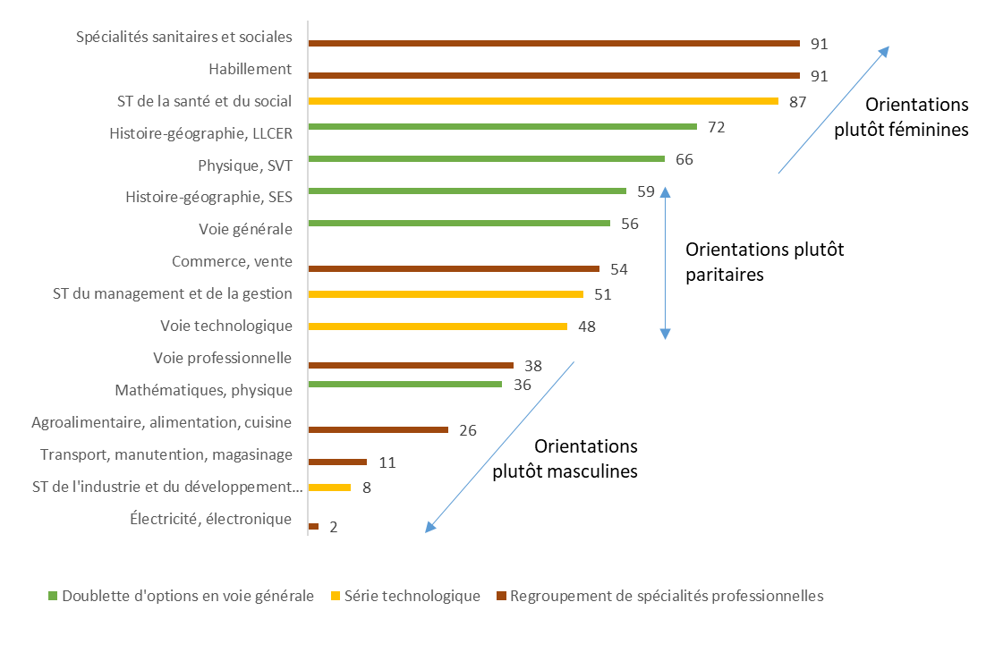

 |  |  |  | © DEPP

Lecture : Dans les classes de terminale professionnelle des spécialités sanitaires et sociales, 91 % des élèves sont des filles
Champ : France métropolitaine + DROM - Enseignement public et privé, tous ministères.
Source : DEPP-MENJS et MAA-DGER

 | Regroupement de spécialités professionnelles | Série technologique | Doublette d'options en voie générale
Électricité, électronique | 2
ST de l'industrie et du développement durable |  | 8
Transport, manutention, magasinage | 11
Agroalimentaire, alimentation, cuisine | 26
Mathématiques, physique |  |  | 36
Voie professionnelle | 38
Voie technologique |  | 48
ST du management et de la gestion |  | 51
Commerce, vente | 54
Voie générale |  |  | 56
Histoire-géographie, SES |  |  | 59
Physique, SVT |  |  | 66
Histoire-géographie, LLCER |  |  | 72
ST de la santé et du social |  | 87
Habillement | 91
Spécialités sanitaires et sociales | 91

P15 haut
2) Au collège, au lycée et en apprentissage : la réussite des filles se confirme et la différenciation des orientations s’initie
À la fin du lycée
Les filles réussissent plus souvent au baccalauréat et au CAP quelles que soient les voies.
Taux de réussite au CAP et au baccalauréat à la session 2019 (%)

Lecture : 93 % des filles et 90 % des garçons qui se sont présentés au baccalauréat scientifique l'ont obtenu.
Champ : France métropolitaine + DROM.
Source : DEPP-MENJS |  |  | © DEPP

2019 | Filles | Garçons
Tous bacs | 90 | 86
Bac S | 93 | 90
Bac ES | 92 | 89
Bac L | 92 | 88
Bac STI2D | 92 | 90
Bac STL | 92 | 88
Bac STMG | 88 | 82
Bac ST2S | 91 | 85
Bac pro production | 86 | 81
Bac pro services | 85 | 79
CAP voie scolaire | 88 | 83
CAP apprentissage | 90 | 85

P15 bas
2) Au collège, au lycée et en apprentissage : la réussite des filles se confirme et la différenciation des orientations s’initie
Elles obtiennent davantage de mentions dans toutes les séries de baccalauréat.
Part de mentions « bien » ou « très bien » au baccalauréat parmi les candidats selon le sexe à la session 2019 (%)
 | Filles | Garçons
Bac S | 35 | 29
Bac ES | 27 | 18
Bac L | 29 | 22
Bac STI2D | 17 | 16
Bac STL | 21 | 19
Bac STMG | 13 | 7
Bac ST2S | 16 | 9
Bac pro Production | 17 | 13
Bac pro Services | 14 | 11
Tous bacs | 24 | 18

Lecture : 35 % des candidates et 29 % des candidats présents au baccalauréat scientifique (S) en 2018 l'ont obtenu avec une mention « bien » ou « très bien ».
Champ : France métropolitaine + DROM.
Source : DEPP-MENJS |  |  | © DEPP

 |  | 2019
% de mentions B et TB | Filles | Garçons
Bac général | 31 | 25
Bac S | 35 | 29
Bac ES | 27 | 18
Bac L | 29 | 22
Bac techno | 16 | 12
Bac STI2D | 17 | 16
Bac STL | 21 | 19
Bac STMG | 13 | 7
Bac ST2S | 16 | 9
Bac pro | 14 | 13
Bac pro Production | 17 | 13
Bac pro Services | 14 | 11
Tous bacs | 24 | 18

Page 16
3) Dans l'enseignement supérieur : la différenciation des orientations selon le genre poursuit celle du second degré |  |  |  |  |  | 6.14 Les femmes dans l'enseignement supérieur
En cours de formation
La différenciation des orientations initiée dans le secondaire se poursuit.
Part des femmes dans l'enseignement supérieur selon la formation ou le type d'institution en 2019-2020 (%)
STS production |  |  | 23
Formations d'ingénieurs (2) |  |  |  | 28
CPGE scientifiques | 31
Universités - Sciences, Staps |  | 40
IUT |  |  | 41
Écoles de commerce, gestion et comptabilité |  |  |  | 51
CPGE économiques | 53
Ensemble étudiants |  |  |  |  | 56
STS services |  |  | 60
Universités - Droit, économie, AES |  | 61
Universités - Médecine, odontologie, pharmacie |  | 65
Universités - Langues, lettres, sciences humaines |  | 70
CPGE littéraires | 73
Formations paramédicales et sociales (1) |  |  |  | 84
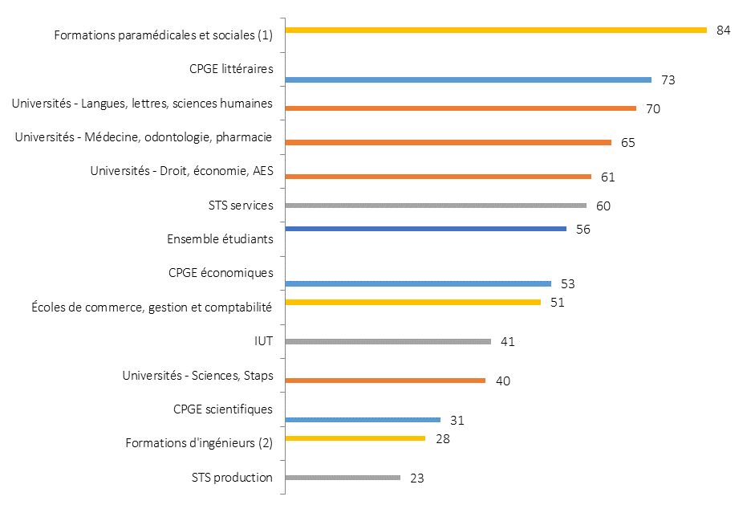
Orientations plutôt féminines
Orientations plutôt masculines
Orientations plutôt paritaires
 |  |  |  |  |  |  | 2000-2001 | 2018-2019
 |  |  |  |  |  | Formations d'ingénieurs (2) | 22.2 | 27.7
 |  |  |  |  |  | Universités - Sciences, Staps | 37.9 | 38.4
 |  |  |  |  |  | Préparation DUT | 39.7 | 40.3
 |  |  |  |  |  | CPGE | 39.5 | 42.6
 |  |  |  |  |  | Écoles de commerce, gestion et comptabilité | 46.2 | 51.0
 |  |  |  |  |  | STS et assimilés | 51.0 | 48.8
 |  |  |  |  |  | Ensemble des étudiants | 54.6 | 55.3
 |  |  |  |  |  | Ensemble des universités (filières générales et de santé) | 55.1 | 58.7
 |  |  |  |  |  | Universités - Droit, économie, AES | 56.9 | 60.2
 |  |  |  |  |  | Universités - Médecine, odontologie, pharmacie | 57.7 | 64.0
 |  |  |  |  |  | Universités - Langues, lettres, sciences humaines | 70.1 | 69.5
 |  |  |  |  |  | Formations paramédicales et sociales (1) | 81.2 | 85.6
 |  |  |  |  |  | ► Champ : France métropolitaine + DOM. |  | © SIES

 |  |  |  |  |  | ► Champ : France métropolitaine + DOM.
 |  |  |  |  |  | 1. Les dernières données disponibles portent sur 2017-2018.
 |  |  |  |  |  | 2. Y compris les formations d’ingénieurs dépendantes des universités, des INP, des universités de technologies et les formations d’ingénieurs en partenariat.

 |  |  |  |  |  | Sources : MESRI-SIES, Système d’information SISE et autres enquêtes (voir 6.1).

(1) Données 2018-2019.
(2) Ensemble des formations d'ingénieurs (universitaires ou non), y compris formations en partenariat.
Lecture : en 2019, les femmes représentent 84 % des inscrits dans les formations paramédicales et sociales
Champ : France métropolitaine + DROM.
Source : DEPP-MENJS, MESRI-SIES et MAA-DGER |  |  | © SIES

 | CPGE | Univ | STS-IUT | Ecoles
STS production |  |  | 23
Formations d'ingénieurs (2) |  |  |  | 28
CPGE scientifiques | 31
Universités - Sciences, Staps |  | 40
IUT |  |  | 41
Écoles de commerce, gestion et comptabilité |  |  |  | 51
CPGE économiques | 53
Ensemble étudiants |  |  |  |  | 56
STS services |  |  | 60
Universités - Droit, économie, AES |  | 61
Universités - Médecine, odontologie, pharmacie |  | 65
Universités - Langues, lettres, sciences humaines |  | 70
CPGE littéraires | 73
Formations paramédicales et sociales (1) |  |  |  | 84

P17 haut
3) Dans l'enseignement supérieur : la différenciation des orientations selon le genre poursuit celle du second degré
À la sortie de formation
Les femmes sont davantage diplômées.
Répartition des sortants de formation initiale en fonction de leur diplôme le plus élevé selon le genre en 2016-2018 (%)

Lecture : en moyenne sur 2016, 2017 et 2018, 28 % des femmes sorties du système éducatif sont titulaires d'un diplôme équivalent au master ou d'un diplôme supérieur, contre 20 % des hommes.
Champ : France métropolitaine.
Source : INSEE, traitement DEPP-MENJS. |  |  | © DEPP

 | Hommes | Femmes
Master, doctorat, école d'ingénieurs, école de commerce | 20 | 28
Licence, BTS, DUT, diplôme paramédical et social | 20 | 24
Baccalauréat ou équivalent | 33 | 31
CAP ou équivalent | 11 | 8
Brevet, aucun diplôme | 15 | 10
Total | 99 | 101

P17 bas
3) Dans l'enseignement supérieur : la différenciation des orientations selon le genre poursuit celle du second degré
Elles sont majoritaires dans la plupart des diplômes universitaires mais dans une moindre mesure en master et en doctorat.
Part de femmes selon les diplômes délivrés à la session 2018 (%)
Licence universitaire Sciences, staps | 37
Doctorat universitaire Sciences, staps |  |  | 40
Master universitaire Sciences, staps |  | 41
Doctorat universitaire Autre |  |  | 54
Doctorat universitaire Santé |  |  | 60
Diplôme d'État de docteur en médecine |  |  | 62
Master universitaire Santé |  | 64
Master universitaire Autre |  | 67
Licence universitaire Autre | 68
Licence universitaire Santé | 68

Lecture : Parmi les étudiants qui ont obtenu une licence universitaire de santé, 68 % sont des femmes.
Champ : France métropolitaine + DROM.
Source : MESRI-SIES |  | © SIES

 | Part des femmes (%)
Licence universitaire Sciences, staps | 37
Doctorat universitaire Sciences, staps |  |  | 40
Master universitaire Sciences, staps |  | 41
Doctorat universitaire Autre |  |  | 54
Doctorat universitaire Santé |  |  | 60
Diplôme d'État de docteur en médecine |  |  | 62
Master universitaire Santé |  | 64
Master universitaire Autre |  | 67
Licence universitaire Autre | 68
Licence universitaire Santé | 68

P18 haut
3) Dans l'enseignement supérieur : la différenciation des orientations selon le genre poursuit celle du second degré
Dans les autres pays européens
Les femmes sont davantage protégées que les hommes des sorties précoces du système scolaire.
Part des sortants précoces parmi jeunes âgés de 18 à 24 ans après la session 2019 (%)

Lecture : en Finlande, 6,0 % des femmes et 8,5 % des hommes âgés de 18 à 24 ans sont sortants précoces, c'est-à-dire qu'ils n'ont pas suivi de formation au cours des quatre semaines précédant l'enquête et ont au plus le diplôme national du brevet.
Pour cet indicateur européen, la cible définie par la stratégie Europe 2020 est de réduire la part de sortants précoces à moins de 10 % en 2020.
Source : Calculs DEPP sur Eurostat à partir des enquêtes européennes sur les forces de travail. |  |  | © DEPP

Sorties précoces, parmi les 18-24 ans en % (2019)

 | Femmes | Hommes
Italie | 11.5 | 15.5
Allemagne | 8.5 | 12
France | 7 | 9.5
Finlande | 6 | 8.5

P18 bas
3) Dans l'enseignement supérieur : la différenciation des orientations selon le genre poursuit celle du second degré
Elles sont plus souvent diplômées de l’enseignement supérieur, l’écart est très prononcé dans certains pays.
Part des diplômés de l'enseignement supérieur parmi les 30-34 ans à la session 2019 (%)

Lecture : en Finlande, 57 % des femmes et 39 % des hommes âgés de 30 à 34 ans sont diplômés de l'enseignement supérieur.
Pour cet indicateur européen, la cible définie par la stratégie Europe 2020 est d'atteindre au moins 40 % en 2020.
Source : Calculs DEPP sur Eurostat à partir des enquêtes européennes sur les forces de travail |  |  | © DEPP

Diplômés du supérieur, parmi les 30-34 ans, en % (2019)

 | Femmes | Hommes
Italie | 34 | 22
Allemagne | 36 | 35
France | 52 | 42
Finlande | 57 | 39

Page 19
3) Dans l'enseignement supérieur : la différenciation des orientations selon le genre poursuit celle du second degré
Dans les autres pays européens
Les spécialités des diplômes sont également dépendantes du genre.
Écarts de points de pourcentage entre les genres suivant la répartition des diplômés de l'enseignement supérieur dans les différentes spécialités de formation en 2018

Lecture : En Italie, le pourcentage de femmes qui obtiennent un diplôme dans le domaine des lettres et des arts est supérieur de 7 points à celui des hommes.
Champ :
Source : Eurostat, traitement DEPP-MENJS
Eurostat, educ_uoe_grad03

 | Lettres et arts | Commerce, administration et droit | Ingénierie, industries de transformation et construction | Santé et protection sociale
Italie | 7 | 1 | 6 | 5
France | 3 | 6 | 7 | 7
Finlande | 5 | 4 | 9 | 15
Allemagne | 5 | 1 | 12 | 3

Page 20
4) À l’entrée dans la vie active : l’insertion professionnelle des femmes est plus dificile en dépit de leur réussite scolaire
6 mois après la sortie de formation
L’insertion dans l’emploi est globalement plus difficile pour les femmes que pour les hommes après un cycle professionnel.
Taux d'emploi 6 mois après la sortie de formation en cycle professionnel selon le niveau de sortie et le genre en janvier 2020 (%)

Lecture : Parmi les sortants du système scolaire qui ont obtenu un BTS, ou un diplôme de niveau équivalent, en apprentissage en 2019 (i.e. ceux qui ne sont plus en formation), 66 % des femmes et 70 % des hommes sont en emploi en janvier 2020.
Champ : France métropolitaine + DROM (hors Mayotte). Inscrits en 2018/2019 en dernière année de formation (pour la poursuite d’études) et sortants en 2019 d'une dernière année de formation professionnelle en lycée public ou privé sous contrat, six mois après la fin des études (voie scolaire). Sortants en 2019 de lycée EN privé et public (apprentissage).
Source : Dares et Depp-InserJeunes-MENJS

Taux d'emploi à 6 mois (%)
 | Femmes | Hommes
CAP voie scolaire | 21 | 26
Baccalauréat professionnel voie scolaire | 34 | 39
Ensemble voie scolaire | 41 | 42
CAP et et diplômes de niveau équivalent en apprentissage | 48 | 57
BTS voie scolaire | 55 | 54
Ensemble apprentissage | 60 | 64
Baccalauréat professionnel et diplômes de niveau équivalent en apprentissage | 66 | 69
BTS et diplômes de niveau équivalent en apprentissage | 66 | 70

Page 21
4) À l’entrée dans la vie active : l’insertion professionnelle des femmes est plus dificile en dépit de leur réussite scolaire
30 mois après la sortie de formation
En dépit de leur réussite scolaire, les femmes occupent moins d’emplois stables que les hommes à diplôme équivalent.
Taux d'emploi stable des diplômés universitaires de 2017 selon le genre trente mois après l'obtention de leur diplôme (%)

Note : les diplômés des master métier de l'enseignement sont exclus.
Lecture : 30 mois après l'obtention du diplôme, 70 % des diplômées et 81 % des diplômés d'un DUT sont en emploi au 1er décembre 2019.
Champ : France métropolitaine + DROM.
Source : MESRI-SIES, enquête d'insertion professionnelle à 18 mois et 30 mois des diplômés de DUT, LP et master en 2017.

 | Taux d'emplois stables à 30 mois
 | Femmes | Hommes
DUT | 70 | 81
LP | 80 | 87
Master | 74 | 82

Elles occupent moins d’emplois de cadres et de professions intermédiaires que les hommes surtout avec des diplômes de premier cycle.
Taux de cadres ou professions intermédiaire parmi les diplômés universitaires de 2017 en emploi selon le genre trente mois après l'obtention de leur diplôme (%)

Note : les diplômés des master métier de l'enseignement sont exclus.
Lecture : 30 mois après l'obtention du diplôme, 54 % des diplômées et 76 % des diplômés d'un DUT qui sont en emploi sont devenus cadre ou profession intermédiaire au 1er décembre 2019.
Champ : France métropolitaine + DROM.
Source : MESRI-SIES, enquête d'insertion professionnelle à 18 mois et 30 mois des diplômés de DUT, LP et master en 2017.
 |  |  | © SIES
Producteur : SIES
Taux d'emplois cadres et P.I. à 30 mois
 | Femmes | Hommes
DUT | 54 | 76
LP | 69 | 86
Master | 90 | 93

